LT Pro antras etapas

 |  |  |  | LDČ Autoplius Azo Uphill
 |  |  |  | 2017-06-02/03

 |  |  |  | PRO
Vieta | NR. | Vardas Pavardė | Qualification | Qual | Final | Series
1 | 7 | Donatas Macpreiksas | 79 | 7.9 | 100 | 107.9
2 | 4 | Andrius Vasiliauskas | 76 | 7.6 | 88 | 95.6
3 | 10 | Benediktas Čirba | 82 | 8.2 | 78 | 86.2
4 | 5 | Mantas Kulvinskas | 78 | 7.8 | 69 | 76.8
5 | 6 | Kestutis Kelpša | 91 | 9.1 | 60 | 69.1
6 | 17 | Džiugas Matusevičius | 83 | 8.3 | 60 | 68.3
7 | 13 | Lukas Garalevičius | 72 | 7.2 | 60 | 67.2
8 | 16 | Simas Kvietkauskas | 71 | 7.1 | 60 | 67.1
9 | 2 | Gediminas Levickas | 87 | 8.7 | 50 | 58.7
10 | 15 | Valdas Vindzigelskis | 85 | 8.5 | 50 | 58.5
11 | 28 | Igor Martynov | 82 | 8.2 | 50 | 58.2
12 | 1 | Andrius Čibirka | 80 | 8 | 50 | 58
13 | 14 | Arūnas Černevičius | 79 | 7.9 | 50 | 57.9
14 | 24 | Timas Simniška | 75 | 7.5 | 50 | 57.5
15 | 20 | Andrius Surplys | 74 | 7.4 | 50 | 57.4
16 | 3 | Gediminas Ivanauskas | 70 | 7 | 50 | 57
17 | 9 | Evaldas Kovalenka | 67 | 6.7 | 25 | 31.7
18 | 11 | Artūras Ravluškevičius | 64 | 6.4 | 25 | 31.4
19 | 12 | Kastytis Alekna | 50 | 5 | 25 | 30
20 | 26 | Vygantas Rimkus | 50 | 5 | 25 | 30
21 | 29 | Arnas Kazokevičius | 49 | 4.9 | 25 | 29.9
22 | 25 | Aurimas Vaškelis | 0 | 0 | 0 | 0
23 | 30 | Aleksandr Kolesnikovas | 0 | 0 | 0 | 0

LT Pro ketvirtas etapas
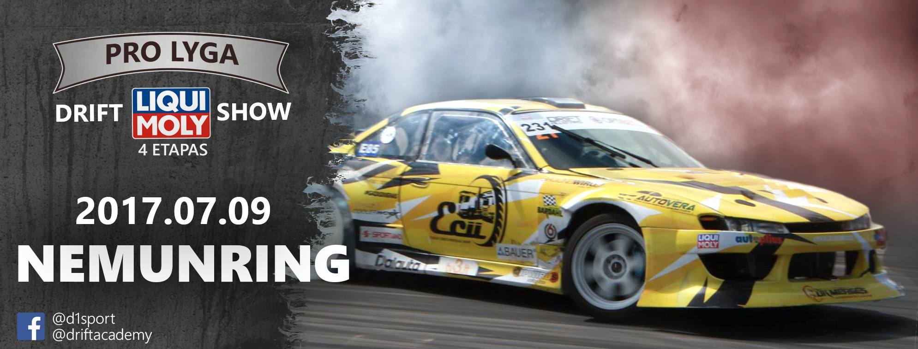
 |  |  |  | LDČ 4 ETAPAS Liqui-Moly Drift Show
 |  |  |  | 2017-07-09

 |  |  |  | PRO
Vieta | NR. | Vardas Pavardė | Qualification | Qual | Final | Series
1 | 4 | Andrius Vasiliauskas | 86 | 8.6 | 100 | 108.6
2 | 5 | Mantas Kulvinskas | 90 | 9 | 88 | 97
3 | 7 | Donatas Macpreiksas | 82 | 8.2 | 78 | 86.2
4 | 10 | Benediktas Čirba | 84 | 8.4 | 69 | 77.4
5 | 13 | Lukas Garalevičius | 85 | 8.5 | 60 | 68.5
6 | 2 | Gediminas Levickas | 83 | 8.3 | 60 | 68.3
7 | 15 | Valdas Vindzigelskis | 68 | 6.8 | 60 | 66.8
8 | 6 | Kestutis Kelpša | 60 | 6 | 60 | 66
9 | 11 | Artūras Ravluškevičius | 64 | 6.4 | 50 | 56.4
10 | 14 | Arūnas Černevičius | 59 | 5.9 | 50 | 55.9
11 | 1 | Andrius Čibirka | 58 | 5.8 | 50 | 55.8
12 | 29 | Arnas Kazokevičius | 58 | 5.8 | 50 | 55.8
13 | 86 | Gediminas Ivanauskas | 50 | 5 | 50 | 55
14 | 20 | Andrius Surplys | 46 | 4.6 | 50 | 54.6
15 | 16 | Simas Kvietkauskas | 41 | 4.1 | 50 | 54.1
16 | 12 | Kastytis Alekna | 17 | 1.7 | 50 | 51.7
17 | 40 | Robertas Rapkauskas | 0 | 0 | 0 | 0

LT Pro penktas etapas

 |  |  |  | LDČ 5 ETAPAS Gera Dovana Drift
 |  |  |  | 20-21/07/2017

 |  |  |  | PRO
Vieta | NR. | Vardas Pavardė | Qualification | Qual | Final | Series
1 | 14 | Arūnas Černevičius | 79.33 | 7.93 | 100 | 107.93
2 | 11 | Artūras Ravluškevičius | 76.67 | 7.67 | 88 | 95.67
3 | 2 | Gediminas Levickas | 82.67 | 8.27 | 78 | 86.27
4 | 15 | Valdas Vindžigelskis | 61.33 | 6.13 | 69 | 75.13
5 | 7 | Donatas Macpreiksas | 80.67 | 8.07 | 60 | 68.07
6 | 1 | Andrius Čibirka | 80.33 | 8.03 | 60 | 68.03
7 | 5 | Mantas Kulvinskas | 79.33 | 7.93 | 60 | 67.93
8 | 187 | Vygandas Rimkus | 62.00 | 6.20 | 60 | 66.20
9 | 10 | Benediktas Čirba | 74.00 | 7.40 | 50 | 57.40
10 | 16 | Simas Kvietkauskas | 64.00 | 6.40 | 50 | 56.40
11 | 13 | Lukas Garalevičius | 19.33 | 1.93 | 50 | 51.93
12 | 86 | Gediminas Ivanauskas | 0 | 0 | 0 | 0
13 | 20 | Andrius Surplys | 0 | 0 | 0 | 0
14 | 12 | Kastytis Alekna | 0 | 0 | 0 | 0
15 | 23 | Džiugas Matusevičius | 0 | 0 | 0 | 0
16 | 25 | Paulius Petraitis | 0 | 0 | 0 | 0

